項目の説明
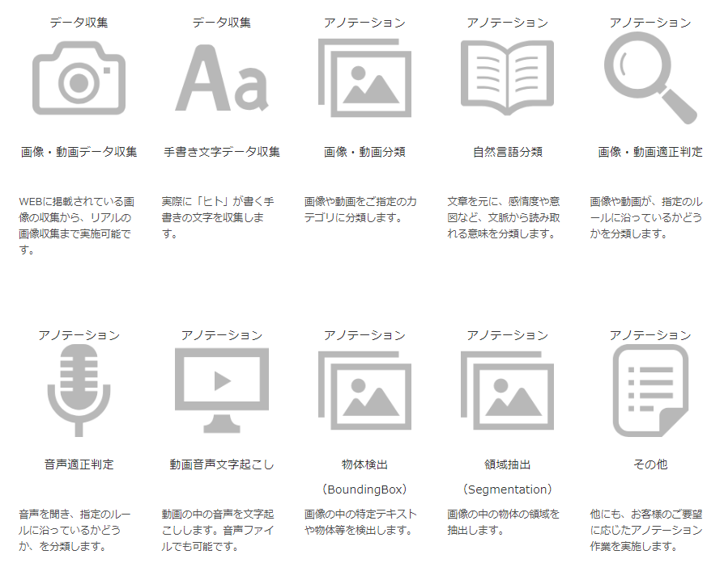
項目名 | 項目の説明
会社名 | 事業者の社名（株式会社まで記載してください）
電話番号 | 問合せ可能な電話番号
FAX番号 | 問合せ可能なFAX番号
メールアドレス | 問合せ可能なメールアドレス（メールアドレスの記載なく、お問合せフォームであればフォームへのリンクURL）
ウェブサイトURL | ホームページのURL
主たる事業 | アノテーションを専門としておらず、主たる事業が異なる場合の事業名を記載（例：AI開発会社→AI開発、翻訳事業者：翻訳）
従業員数
所在地 | 会社の所在地（住所番地、ビル名まで）
勤務形態 | 在宅（リモートワーク、テレワーク）がOKかどうか？
日本人 | アノテーター（アノテーションをする人）は、日本人かそうでないか？（外国人の場合もあります）
雇用形態 | アノテーターは、従業員か、登録スタッフ（バイト、派遣を含む）か、従業員＆登録スタッフか
料金体系 | クライアントへ料金体系は、時給か、件数（例えば、写真1枚:10円）なのか？
提供しているアノテーションの種類 | 事業者が提供しているアノテーションサービスを列挙してください。検出や分類以外の、データ収集も含みます。（複数あれば全て）
得意なアノテーション | 上記のうちで、得意としているアノテーションがあれば。
得意な業種・分野 | たとえば、製造業に強い、画像分野に強い等、その企業が得意とする業種や分野
差別化ポイント | 競合他社との差別化ポイントがあれば記載してください。
※注意事項
黄色の項目は必須、それ以外の情報も可能な限り埋めてください。

※調査対象地域
首都圏（東京都、神奈川県、埼玉県、千葉県、栃木県、群馬県）、中部（愛知、岐阜、三重）、京阪神（大阪、兵庫、京都、滋賀）にある事業者

※参考
アノテーションの種類

